請求書様式本部
黄色：必須項目
肌色：任意項目
 |  |  |  |  |  |  |  | ※青字部分はシンポジウム等のイベントに合わせて修正してください
 |  |  |  |  |  | 請求書No.
 |  |  |  |  |  |  |  |  | ※再発行の場合のみ再発行と入れる
＜請求書履歴：保存しておく情報＞
・請求書No.
・再発行の場合、再発行である旨 ・発行年月日
・インボイス等受領者の氏名または名称
・会員または非会員名
・請求額合計
・取引日付または取引年度（年間契約など） ・品名（課税の場合には「税込」も記載）
・品名毎の請求額
・税率・税率毎の合計請求額
・税率毎の税額

 |  |  |  |  |  |  |  |  | 会員または非会員名（会員または非会員番号）

 |  |  |  |  | 発行年月日： |  |  |  | 年/月/日

 |  | 請 求 書

印
 |  | ○○ |  | 〒101-0062
 |  |  |  | 東京都千代田区神田駿河台１－５
 |  |  |  | 化学会館４F
 |  |  |  | 一般社団法人 情 報 処 理 学 会
 |  | 下記の通りご請求申し上げます |  | ○○研究会/○○シンポジウム
 |  |  |  | 登録番号：T6-0100-0501-5598
 |  | 請求額 \ 0－ |  |  |  |  |  |  | 検算1 | TRUE | 請求額＝実請求額合計
 |  |  |  |  |  |  |  |  | 検算2 | TRUE | 請求額＝税額内訳表の合計
日付 | 年度 | 品 名 | 単価 | 数量 | 金額 | 入金額 | 実請求額
 |  |  |  |  | 0 | 0 | 0 |  | 税込みの場合は品名の後に[税込]と入れる
 |  |  |  |  |  |  |  |  | 軽減税率の場合は品名の後に(*)をつける

 |  | 合計 |  | 0 | 0 | 0 | 0

 |  |  | 合計 |  | ¥0 | 内消費税 | ¥0 |  | 税込み金額へ上記明細の該当税率の合計（明細の該当行の金額を∔していく）
 |  |  | 課税対象外 |  | ¥0 | 内消費税 | ¥0 |  | 検算3 | TRUE | ※不課税（入会金、会費）、非課税（教員免許講習）等
 |  |  | 8％対象 |  | ¥0 | 内消費税 | ¥0 |  | 検算4 | TRUE | ※軽減税率対象品目（基本、学会では対象費目なし）
 |  |  | 10％対象 |  | ¥0 | 内消費税 | ¥0 |  | 検算5 | TRUE
 |  |  |  |  |  |  | *軽減税率対象
請求明細に関する適用税率毎の内訳は次のURLをご確認ください。⇒ https://www.ipsj.or.jp/annai/other/shohizei.html お支払いは下記口座へお願いします。 ○○銀行 (***(銀行コード)) ○○店 (***(支店コード)) 普通預金 ******(口座番号) 名義人 ： ＊＊＊＊＊ 名義人カナ ： ＊＊＊＊＊ ※振込手数料は貴殿（貴社）にてご負担ください。 ※振込人名の欄にお名前と請求書番号をご記入ください。請求書番号を併記できない場合や複数の請求書をまとめて送金される場合は、 請求書番号・振込日・振込先・振込人名義・金額を○○宛にご連絡ください。 E-Mail：****@**** Tel.(**)****-**** Fax.(**)****-****

 |  |  |  |  |  |  |  |  | ※シンポジウム等の口座情報等を記載

請求書様式本部(英文)
黄色：必須項目
肌色：任意項目
Bill to: |  |  |  |  |  |  |  | ※青字部分は国際会議等のイベントに合わせて修正してください
address |  |  |  |  |  | Invoice No.
 |  |  |  |  |  |  |  |  | ※再発行の場合のみ再発行と入れる
＜請求書履歴：保存しておく情報＞
・請求書No.
・再発行の場合、再発行である旨 ・発行年月日
・インボイス等受領者の氏名または名称
・会員または非会員名
・請求額合計
・取引日付および取引年度
・品名（課税の場合には「税込」も記載）
・品名毎の請求額
・税率・税率毎の合計請求額
・税率毎の税額

 |  |  |  |  |  |  |  |  | 会員または非会員名（会員または非会員番号）

 |  |  |  |  | Date： |  |  |  | 年/月/日

 |  | INVOICE

 |  | Bill to Name |  | シンポジウム名/国際会議名
 |  |  |  | Information Processing Society of Japan
 |  |  |  | Kagaku-kaikan (Chemistry Hall) 4F
 |  |  |  | 1-5 Kanda-Surugadai, Chiyoda-ku,
 |  |  |  | Tokyo 101-0062 JAPAN
 |  |  |  | Tax Registration № : T6010005015598
 |  | Total Amount \ 0－ |  |  |  |  |  |  | 検算1 | TRUE | 請求額＝実請求額合計
 |  |  |  |  |  |  |  |  | 検算2 | TRUE | 請求額＝税額内訳表の合計
Date | FY | Description | Unit Price | Quantity | Amount | Deposit Amount | Actual Amount
 |  |  |  |  | 0 | 0 | 0 |  | 税込みの場合は品名の後に[税込]と入れる
 |  |  |  |  |  |  |  |  | 軽減税率の場合は品名の後に(*)をつける

 |  | 合計 |  | 0 | 0 | 0 | 0

 |  |  | total (including tax) |  | ¥0 | tax | ¥0 |  | 税込み金額へ上記明細の該当税率の合計（明細の該当行の金額を∔していく）
 |  |  | non-taxable |  | ¥0 | tax | ¥0 |  | 検算3 | TRUE | ※不課税（入会金、会費）、非課税（教員免許講習）等
 |  |  | 8％ total |  | ¥0 | tax | ¥0 |  | 検算4 | TRUE | ※軽減税率対象品目（基本、学会では対象費目なし）
 |  |  | 10％ total |  | ¥0 | tax | ¥0 |  | 検算5 | TRUE
 |  |  |  |  |  |  | *Reduce tax rate
Remittance Information Japan Post Bank 00150-4-83484 Mizuho Bank (0001) Toranomon Branch (046) savings account Account No.1013945 MUFG Bank (0005) Main Branch (001) savings account Account No.7636858 Name: Information Processing Society of Japan *You are responsible for paying the transfer fee. *If you have any question, please contact XXXXXX E-mail: XXXX@XXXXX Tel. (XX)XXXX-XXXX Fax. (XX)XXXX-XXXX

 |  |  |  |  |  |  |  |  | ※国際会議/シンポジウムの口座情報等を記載

請求書様式説明
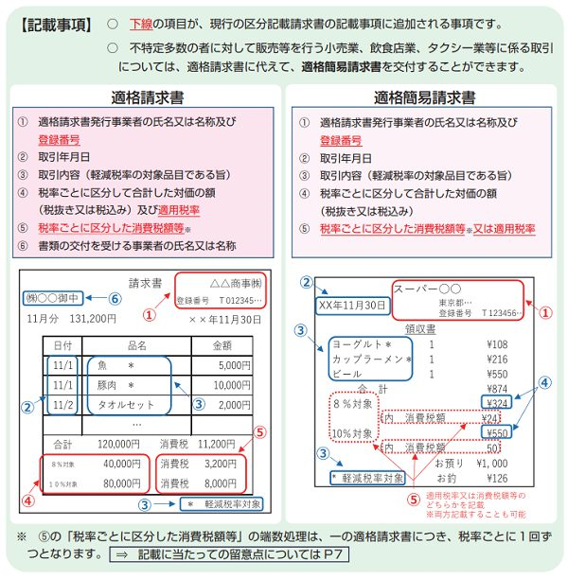
黄色：必須項目
肌色：任意項目

再発行の場合のみ記載する
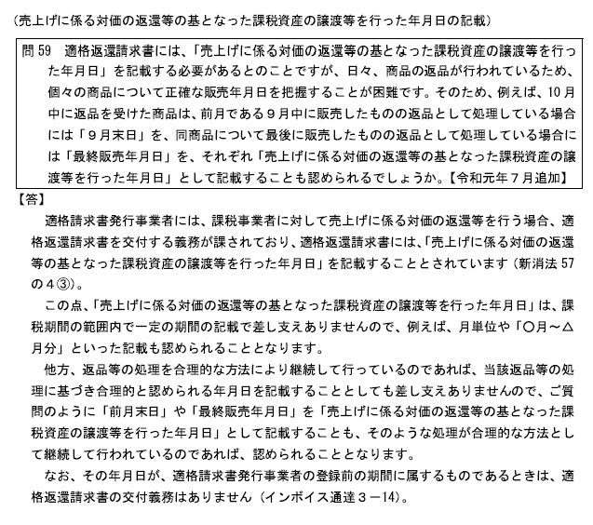
〒
住所1 |  |  |  |  |  | 請求書No. | IR-230001 |  | ※取引日付の定義：売上返還の例だが、考え方はこのQAの内容に該当するそう
住所2 |  |  |  |  |  |  | 再発行
不要な場合は、住所欄の住所所属名氏名等の記載省略可
＜請求書履歴：保存しておく情報＞
・請求書No.
・再発行の場合、再発行である旨 ・発行年月日
・インボイス等受領者の氏名または名称
・会員または非会員名
・請求額合計
・取引日付および取引年度
・品名（課税の場合には「税込」も記載）
・品名毎の請求額
・税率・税率毎の合計請求額
・税率毎の税額
所属名
氏名
住所氏名や書類宛名と重複する場合や、会員番号が不明な場合は省略可
 |  |  |  | 会員または非会員名（会員または非会員番号）

取引日付および年度を記載
③
 |  |  |  |  | 発行年月日： | 2023-10-01

 |  | 請 求 書
⑦
①
 |  | ○○ |  | 〒101-0062 東京都千代田区神田駿河台１－５ 化学会館４F 一般社団法人 情 報 処 理 学 会 ××シンポジウム
印
情報処理学会本部以外から発行する場合でも、
登録番号に加えて、次の2点は必ず表記する。
・本部名称：一般社団法人情報処理学会 ・本部住所：東京都千代田区神田駿河台１－５
化学会館４F
※印鑑は適宜変更する（なしでも可）。
③
②
登録番号は必ず表記する（変更不可）
 |  | 下記の通りご請求申し上げます
 |  |  |  | 登録番号：T6-0100-0501-5598
 |  | 請求額 \ 22,880－

④
日付 | 年度 | 品 名 | 単価 | 数量 | 金額 | 入金額 | 実請求額
4-3月 | 2023 | 課税対象外品名 | 10,800 | 1 | 10,800 | 0 | 10,800
2023-10-01 | 2023 | 8％対象品名 [税込] （*） | 1,080 | 1 | 1,080 | 0 | 1,080
入金額は対象がない場合0円で表示
2023-10-10 | 2023 | 10％対象品名 [税込] | 11,000 | 1 | 11,000 | 0 | 11,000

適格請求書（領収書等）記載項目
①適格請求書(インボイス)発行事業者の氏名または名称
②登録番号：適格請求書登録番号（発行者）
③取引日付（該当年度でも可）：請求書は取引対象日、領収書では本人支払日
④取引内容：軽減税率対象品目である場合にはその旨を記載（軽減税率対象品目は「*」を付ける） ※税込みの場合は、品名の後に [税込] と記載する
⑤税抜取引額または税込取引額を税率区分ごとに合計した金額および適用税率
⑥⑤に対する消費税額等
⑦インボイス等受領者の氏名または名称
※②⑤⑥は、適格請求書で新たに記載が必須となった項目
次の3つの数字は一致する
請求額
実請求額の合計
税額内訳表の合計

 |  | 合計 |  | 3 | 22,880 | 0 | 22,880

税込取引額を税率区分ごとに合計した金額および消費税額等
（端数処理は税率ごとに1回ずつ）
⑤
⑥
 |  |  | 合計 |  | ¥22,880 | 内消費税 | ¥1,080
 |  |  | 課税対象外 |  | ¥10,800 | 内消費税 | ¥0
 |  |  | 8％対象 |  | ¥1,080 | 内消費税 | ¥80
 |  |  | 10％対象 |  | ¥11,000 | 内消費税 | ¥1,000
 |  |  |  |  |  |  | *軽減税率対象
請求明細に関する適用税率毎の内訳は次のURLをご確認ください。⇒ https://www.ipsj.or.jp/annai/other/shohizei.html お支払いは下記口座へお願いします。 ○○銀行 (***(銀行コード)) ○○店 (***(支店コード)) 普通預金 ******(口座番号) 名義人 ： ＊＊＊＊＊ 名義人カナ ： ＊＊＊＊＊ ※振込手数料は貴殿（貴社）にてご負担ください。 ※振込人名の欄にお名前と請求書番号をご記入ください。請求書番号を併記できない場合や複数の請求書をまとめて送金される場合は、 請求書番号・振込日・振込先・振込人名義・金額を○○宛にご連絡ください。 E-Mail：****@**** Tel.(**)****-**** Fax.(**)****-****

 |  |  |  |  |  |  |  | 参考：国税庁「適格請求書等保存方式の概要(令和3年7月)」6ページより抜粋

